Sheet2
쿼리 성능 분석
- 크레딧을 초과하여 소비할 수 있는 성능이 낮은 쿼리를 식별하는 데 도우미 된다.

1. QUERY_HISTROY 프로파일링
- QUERY_HISTORY 테이블 함수는 특정 데이터 베이스에 대해 실행되는 쿼리에 대해 매우
유용한 정보를 제공한다.
- 쿼리문 참조
- QUERY_HISTORY_BY_USER
QUERY_HISTORY_BY_SESSION
QUERY_HISTORY_BY_WAREHOUSE

2. 해시() 함수
- 해시 함수는 쿼리 설명과 같은 정보를 반환하는 유틸리티 함수 이다.
- 빈도 및 평균 컴파일 시간 순서대로 특정 데이터베이스에 대해 실행된 쿼리를
반환하는 쿼리 / 평균 컴파일 시간 외에도 두 시간을 비교하게 위해 펴균
실행도 포함된다.

3. 웹 UI 히스토리
- Snowflake 웹 인터페이스를 사용하여 개별 쿼리를 쉽게 검토할 수 있다.
- 제공하는 그래픽 표현을 통해 쿼리 프로세싱 계획의 주요 구성 요소와 각 구성 요소에 대한
통게를 볼 수 있다.
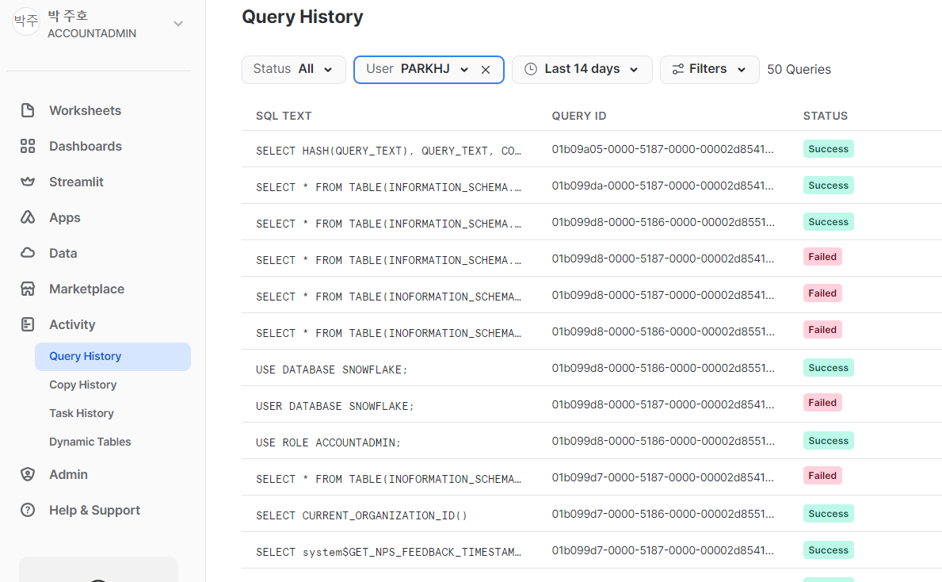

4 Snowflake의 쿼리 프로파일 도구 사용
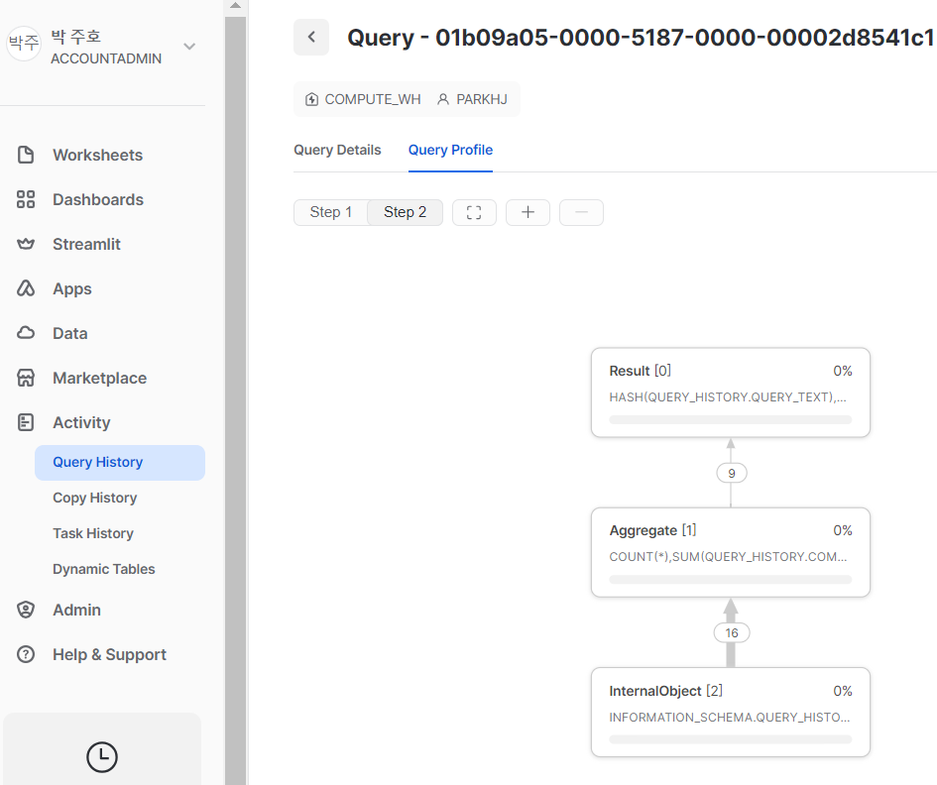

5. Snowflake 마이크로 파티션 및 데이터 클러스터링 이해
- 테이블에 저장된 데이터는 동적으로 마이크로 파티션으로 나눠진다.
- 기존 파티셔닝의 경우처럼 파티션을 수동으로 정의하거나 유지할 필요가 없음

6. 파티션 설명
6.1 샤딩
- 수평 분할 / 테이블 행을 서로 다른 데이터베이스 클러스터에 저장
너무 큰 데이터베이스를 수평으로 확장할 수 있다.
- 일반적인 수직 분할 방법은 정적 데이터를 동적 데이터에서 분할하는 것
- 데이터 엑세스 빈도와 테이블 변경 빈도에 따라 성능 비용을 줄이는 것이다.

7. Snowflake 마이크로 파티션
- 행과 열의 이 논리적 구조는 마이크로 파티션으로 알려진 Snowflake 물리적 테이블 구조에 매핑된다.
- Snowflake 사용자는 자신의 테이블을 분할할 수 없다. 대신 모든 Snowflake 테이블은 데이터가
삽입 및 로딩 될 때 데이터의 순서대로 자동으로 마이크로파티션으로 나뉜다.
- 마이크로 파티션은 50MB ~ 500MB 사이의 압축되지 않은 데이터를 저장하는 작은 물리적 클라우드 스토리지 블록
- 메타데이터에는 값의 범위와 각 열의 고유 값 수가 포함된다. / 추가 및 삭제도 관리
- 새로운 레코드가 추가되면 새로운 마이크로 파티션이 생성이 된다.
- 업데이트 또는 삭제 작업이 수행될 때 기존 파티션 파일을 삭제하고 새 파일로 교체한다.

EX) | 기존 테이블 |  |  |  | Micoro-partition1 |  |  |  | Micoro-partition2
 | CID | FNAME | REWARD | ZIP | cid | 1 | 2 | 3 | cid | 4
 | 1 | Amoid | gold | 94015 |  | 6 | 7 | 5
 | 2 | Janice | Bronze | 84015 | FNAME | Amoid | Janice | Amy | FNAME | Cathy
 | 3 | Amy | gold | 74015 |  | Marty | Harold | Nathan
 | 6 | Marty | sliver | 64015 | REWARD | gold | Bronze | gold | REWARD | sliver
 | 7 | Harold | sliver | 54015 |  | sliver | sliver | sliver
 | 5 | Nathan | sliver | 44015 | ZIP | 94015 | 84015 | 74015 | ZIP | 34015
 | 4 | Cathy | sliver | 34015 |  | 64015 | 54015 | 44015
 |  |  |  |  | (PARTITION 1 삭제)
 | UPDATE : CID =5 , ZIP = 43015
 |  |  |  |  | Micoro-partition3
 |  |  |  |  | cid | 1 | 2 | 3
 |  |  |  |  |  | 6 | 7 | 5
 |  |  |  |  | FNAME | Amoid | Janice | Amy
 |  |  |  |  |  | Marty | Harold | Nathan
 |  |  |  |  | REWARD | gold | Bronze | gold
 |  |  |  |  |  | sliver | sliver | sliver
 |  |  |  |  | ZIP | 94015 | 84015 | 74015
 |  |  |  |  |  | 64015 | 54015 | 43015
 |  |  |  |  | (PARTITION3 신규 생성)

8. Snowflake 데이터 클러스터링 설명
- 여러 테라바이트의 데이터가 포함된 매우 큰 테이블에서 DML 작업이 자주 발생하는 경우 필요
- 테이블에 있는 열 또는 테이블에 있는 표현식의 하위 집합이다.
- 키를 만드는 목적은 테이블의 동일한 마이크로 파티션에 데이터를 함께 배치하는 것

9. 클러스터링 폭과 깊이
- 깊이가 작을수록 테이블이 더 잘 클러스터링 된다. 마이크로 파티션이 없는 테이블은 테이블 클러스터링
깊이가 0 이다. 이는 테이블이 아직 데이터로 채워지지 않았다는 의미 이다.
* 클러스터 깊이 쿼리
USE ROLE ACCOUNTADMIN;
USE DATABASE SNOWFLAKE_SAMPLE_DATA;
USE SCHEMA TPCH_SF100;
SELECT SYSTEM$CLUSTERING_INFORMATION( 'CUSTOMER' , '(C_NATIONKEY )' );

10. 클러스터링 키 선택
- 클러스터링 키는 1TB보다 큰 테이블에서 정의하는 것이 좋다.
- 테이블의 하나 이상의 열 또는 표현식이 포함될 수 있다.

10.1 테이블 데이터 특성 및 워크로드 고려 사항
- 테이블의 카디널리티는 선택성을 계산하는 데 사용되는 공식의 일부이다.
테이블의 열의 값에 얼마나 많은 다양성이 있는지 측정한다. 선택성은 0과 1사이의 값이다.
0에 가까운 값은 열의 값이 다양하지 않다는 것을 나타낸다. 1의 값은 테이블의 열의 모든 값이
고유 함을 나타낸다.

11, 클러스터링 키 생성
- 클러스터링 키를 만들 때 3~4개 정도의 열이나 표현식을 선택하는 것이 좋다.
- 선행 문자가 동일한 문자열 데이터 유형 열을 선택하면 Substr 표현식을 사용하여 문자열 잘라낼 수 있다.

12. 리클러스터링
- 성능을 유지하려면 주기적으로 테이블을 다시 클러스터링 해야 할 수도 있다.
- 필요에 따라 테이블을 자동으로 다시 클러스터링 한다.
- 리클러스터링은 크레딧을 소비하고 저장 비용을 초래한다.

13. 구체화 된 뷰의 성능 이점
- 기본 테이블을 변경한다고 해서 구체화된 뷰가 변경되지 않는다.
- 기본 테이블의 레이블을 바꾸거나 열을 삭제하는 것과 같이 기존 열을 변경하려면 해당 기본 테이블의
구체화된 뷰는 일시 정지 된다.
- 동일한 서브쿼리 결과를 반복적으로 사용하는 쿼리의 성능을 향상시킬 수 있다.
- 구체화된 뷰 쿼리는 일반적으로 캐시 된 결과를 사용하는 것보다 느리지만 테이블 쿼리보다 빠르다.
- 외부 스테이지에 있는 파일에 저장되는 외부 테이블 데이터를 위한 것일 때 특히 유용하다.
- 쿼리 결과가 자주 사용되고 결과 변경이 빈번하지 않을 때, 특히 쿼리가 자원을 많이
소비하는 경우 일반적인 뷰보다 구체화된 뷰를 권장한다.
- DML 작업을 지원하지 않음 / 조인을 지원하지 않으며, HAVING, ORDER BY, LIMIT, OR GROUP BY 사용 불가

14. 검색 최적화 서비스
- 선택적 포인트 검색 쿼리의 성능을 향상시키는 것이다.
- 기업용 에디션 이상에서 사용가능

15. 쿼리 최적화 기술 비교
 | 테이블 클러스터링 | 구체화된 뷰 | 검색최적화 서비스
스토리지 비용 |  | X | X
컴퓨팅 비용 | X | X | X
서버리스 기능 |  | X | X
활용사례 | 대형 테이블에 사용 : 일반적 으로 전체 테이블 읽기를 제외한 모든 워크로드에 적합 | 외부 테이블 쿼리용 또는 동일한 서브쿼리를 반복적 으로 사용할 때 유용 | 큰 테이블에서 선택적 포인트 검색 쿼리를 기준으로 특정 행 에 접근해야 하는 경우

